Problema
Prueba n°1 Estadística Descriptiva - 2022-2

Datos del alumno

Nombre | Agustín Rodriguez Correa |  |  |  |  | Forma 2 | Puntaje total | 45

RUT | 20.653.954-2 |  |  |  |  |  | Puntaje obtenido | 0

Sección | 006D |  |  |  |  |  | Nota | 1.0

Instrucciones:
1. Esta prueba está compuesta por una serie de actividades que usted debe realizar a partir de la información disponible en la hoja "Base de datos". 2. Todo cálculo, fórmula y aplicación de funciones lo debe realizar exclusivamente en la hoja llamada “Desarrollo” (a excepción de la actividad 5 que se debe realizar en la hoja "Histograma"). 3. Esta prueba será evaluada con escala de 1,0 a 7,0. La nota mínima de aprobación (4,0) se obtiene con 27 puntos (60% de exigencia) y la nota máxima (7,0) con 45 puntos. 4. Dispone de un tiempo máximo de 60 minutos para resolver las actividades. 5. Durante la prueba debe guardar frecuentemente su trabajo, sin cambiar el nombre al archivo. 6. No se permite el uso de calculadora, teléfono celular, dispositivos de almacenamiento, hojas de papel y lápices. 7. Al terminar la prueba, guarde el archivo y ciérrelo. No apague el computador.

Un periodista tiene la labor de realizar un reportaje sobre la situación actual del sistema educacional de colegios de la región de Valparaíso. Para esto, se consideró información de 300 estudiantes y las variables registradas son: género, provincia de residencia, edad (en años), nivel educacional, promedio de notas, n° de cursos reprobados, integrantes de grupo familiar, ingreso familiar (en miles de pesos) y gasto en materiales (en miles de pesos).

1. El periodista quiere incluir en la noticia la oración "la población considerada para el estudio son 300 estudiantes de colegios de la región de Valparaíso". ¿Cuál es el error? |  |  |  |  |  |  | Puntaje ideal | Puntaje obtenido
El error del periodista es confundir la poblacion con la muestra, en este caso la poblacion son estudiantes de colegios de la region de valparaiso y la muestra son los 300 estudiantes considerados para el estudio. |  |  |  |  |  |  | 2

 | Retroalimentación:

2. Escriba una variable de la base de datos entregada para cada una de las siguientes clasificaciones:
 |  | Clasificación | Variable |  |  |  | Puntaje ideal | Puntaje obtenido
 |  | Cuantitativa discreta | Edad (en años) |  |  |  | 2
 |  | Cualitativa nominal | Género |  |  |  | 2

 | Retroalimentación:

3. Usando la siguiente tabla de distribución de frecuencias para la variable "Promedio de notas", determine e interprete las frecuencias pedidas:
 | PROMEDIO DE NOTAS | fi | hi(%) | Fi | Hi(%)
 | 3,4-3,8 | 15 | 5.00% | 15 | 5.00%
 | 3,8-4,2 | 29 | 9.67% | 44 | 14.67%
 | 4,2-4,6 | 39 | 13.00% | 83 | 27.67%
 | 4,6-5,0 | 26 | 8.67% | 109 | 36.33%
 | 5,0-5,4 | 44 | 14.67% | 153 | 51.00%
 | 5,4-5,8 | 69 | 23.00% | 222 | 74.00%
 | 5,8-6,2 | 42 | 14.00% | 264 | 88.00%
 | 6,2-6,6 | 15 | 5.00% | 279 | 93.00%
 | 6,6-7,0 | 21 | 7.00% | 300 | 100.00%

 | Frecuencia | Valor | Interpretación |  |  |  | Puntaje ideal | Puntaje obtenido
 | h4(%) | 8,67% | 8,67% de los alumnos posee un promedio de notas entre 4,6 y 5,0 |  |  |  | 3
 | F8 | 279 | 279 alumnos tuvieron un promedio maximo de 6,6. |  |  |  | 3

 | Retroalimentación:

4. En base al siguiente gráfico circular para la variable "Nivel educacional", realice dos interpretaciones que usted considere relevantes.
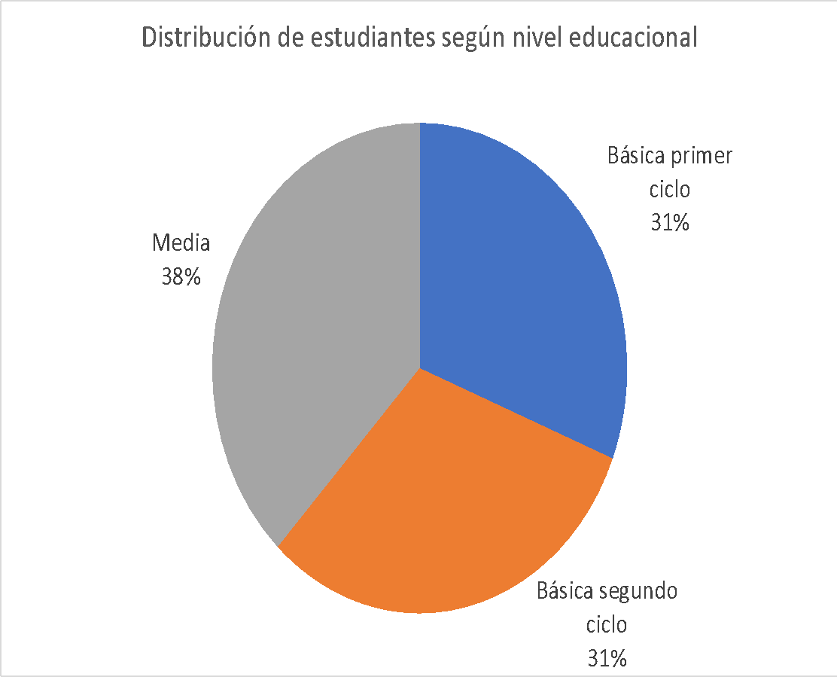

 |  | Interpretación |  |  |  |  | Puntaje ideal | Puntaje obtenido
 | 1 | Donde se encuentra la mayor concentracion de estudiantes es en los Cursos de media con un 38% |  |  |  |  | 2
 | 2 | Tanto los alumnos de Basica de primer ciclo como los de Basica en segundo ciclo, se encuentra con el mismo porcentaje de distribucionde los alumnos |  |  |  |  | 2

 | Retroalimentación:

5. Usando la tabla de distribución de frecuencias para la variable "Promedio de notas" que está en la hoja "Histograma", construya un histograma. En base a este gráfico, realice una interpretación para lo cual puede considerar: mayor frecuencia, menor frecuencia o rango de interpretación. |  |  |  |  |  |  | Puntaje ideal | Puntaje obtenido
 |  | Interpretación |  |  |  |  | 5
 | 1 |  |  |  |  |  | 2

 | Retroalimentación:

6. Para la variable "Gastos en materiales", calcule e interprete las siguientes medidas de tendencia central (redondee a la décima).
 |  | Medida de tendencia central | Valor | Interpretación |  |  | Puntaje ideal | Puntaje obtenido
 |  | Moda |  |  |  |  | 5
 |  | Mediana |  |  |  |  | 5

 | Retroalimentación:

7. El periodista desea hacer un estudio más exhaustivo con las y los estudiantes que tengan el 20% de las edades más altas. ¿Entre qué años debería considerar este periodista? |  |  |  |  |  |  | Puntaje ideal | Puntaje obtenido
 |  |  |  |  |  |  | 5

 | Retroalimentación:

8. Completando la siguiente tabla, calcule el coeficiente de variación de los ingresos familiares e indique en cuál de los niveles educacionales se da un comportamiento más homogéneo. Justifique su respuesta (agregue un decimal a los coeficientes).
 |  | Nivel educacional | Desviación estándar ingreso familiar | Promedio ingreso familiar | Coeficiente de variación |  | Puntaje ideal | Puntaje obtenido
 |  | Básica primer ciclo | 319.11 | 575.03 |  |  | 2
 |  | Básica segundo ciclo | 338.62 | 592.15 |  |  | 2

 |  |  |  |  |  |  | 3

 | Retroalimentación:

